Sheet1
吊牌图片 | 描述
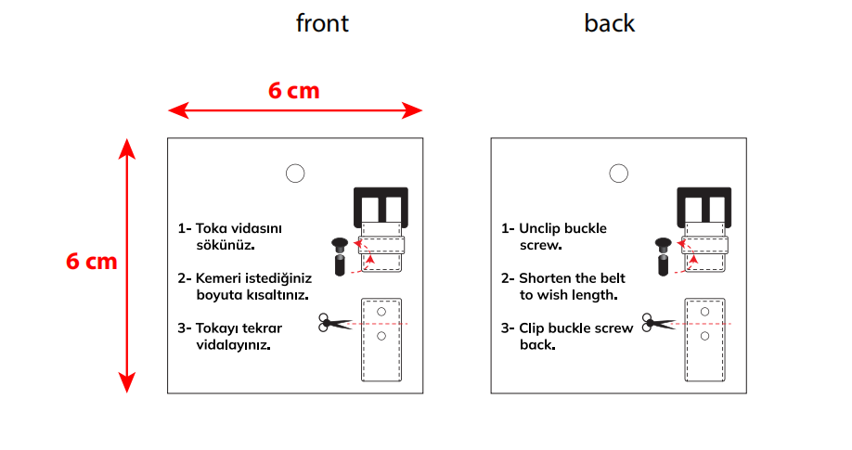 | 螺丝吊牌 | 1244 | 材质尺寸同样品，双面印刷
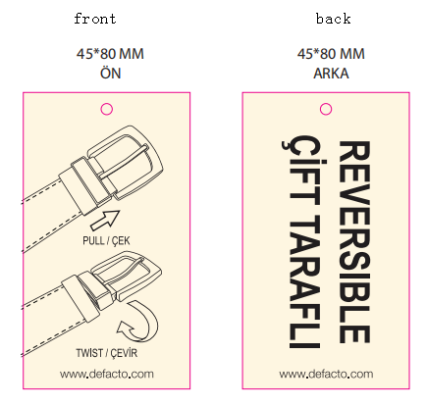 | 旋转扣吊牌 | 4952

